Sheet1
币种 | 空投总金额 | 个人收到金额 | 现有单币价值（u） | 走势图
Arbitrum | 19亿美元 | 超过10万美元 | 1.1269 | 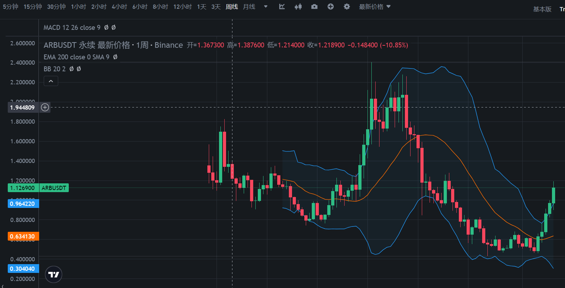
Blur | 近10亿美元 | 100万以上 | 0.4047 | 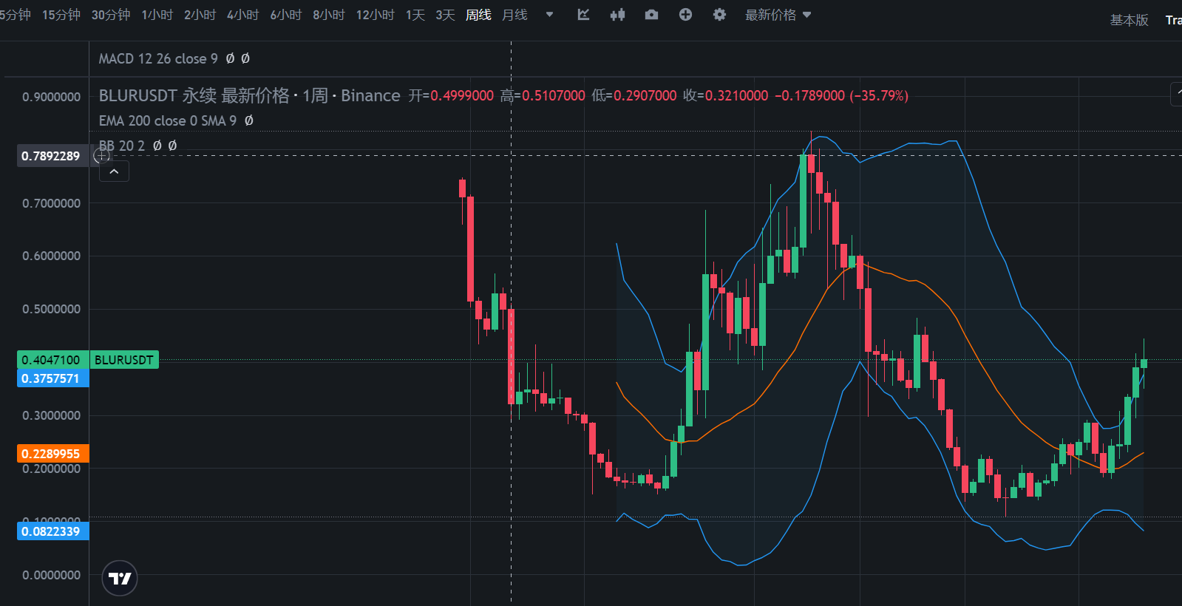
Celestia | 近10亿美元 | 待定
Jito | 超过3亿美元 | 待定
Pixel | 几亿美元 | 至少8万U | 0.2854 | 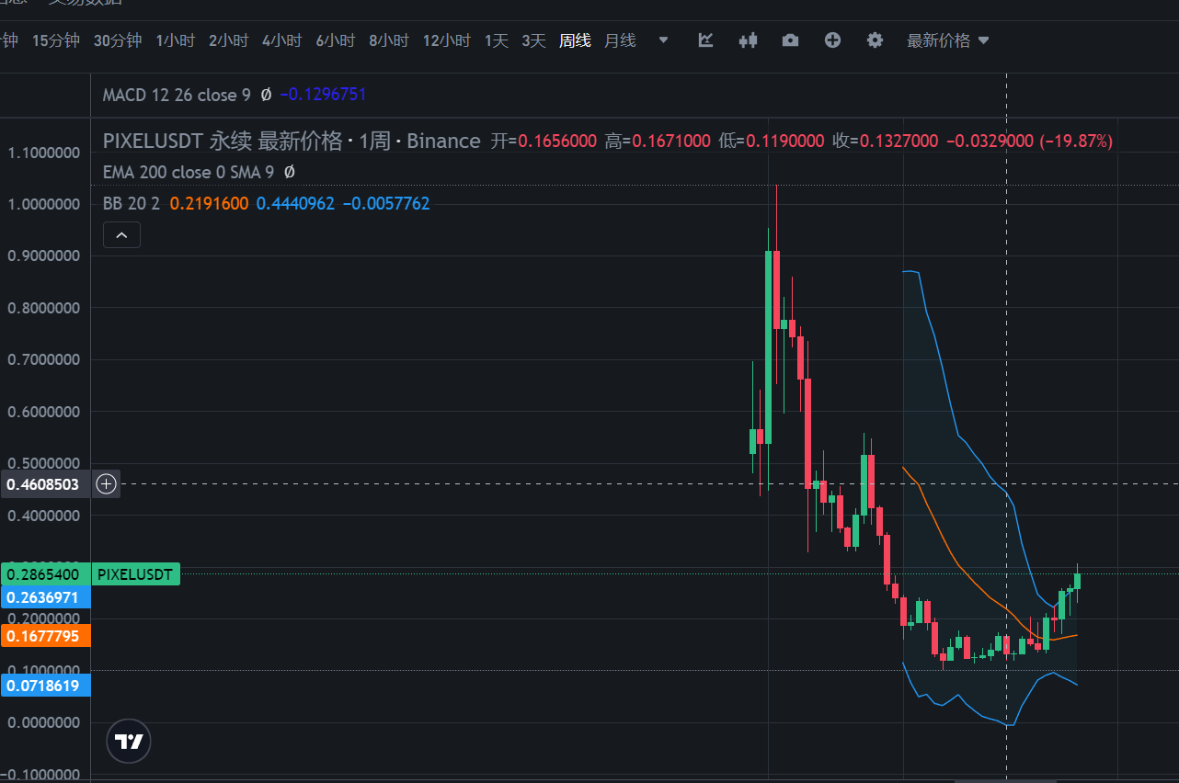
STRK | 约14亿美元 | 每个地址约500~4000 STRK | 0.7352 | 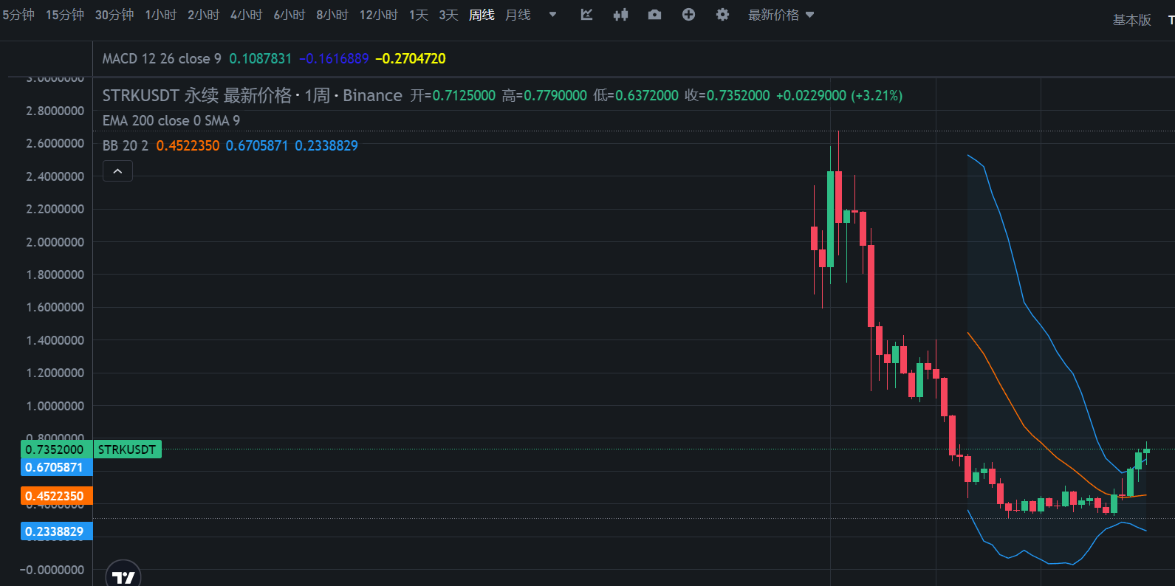
Wormhole | 15.43亿 | 每个地址约1000个代币

